Checklist
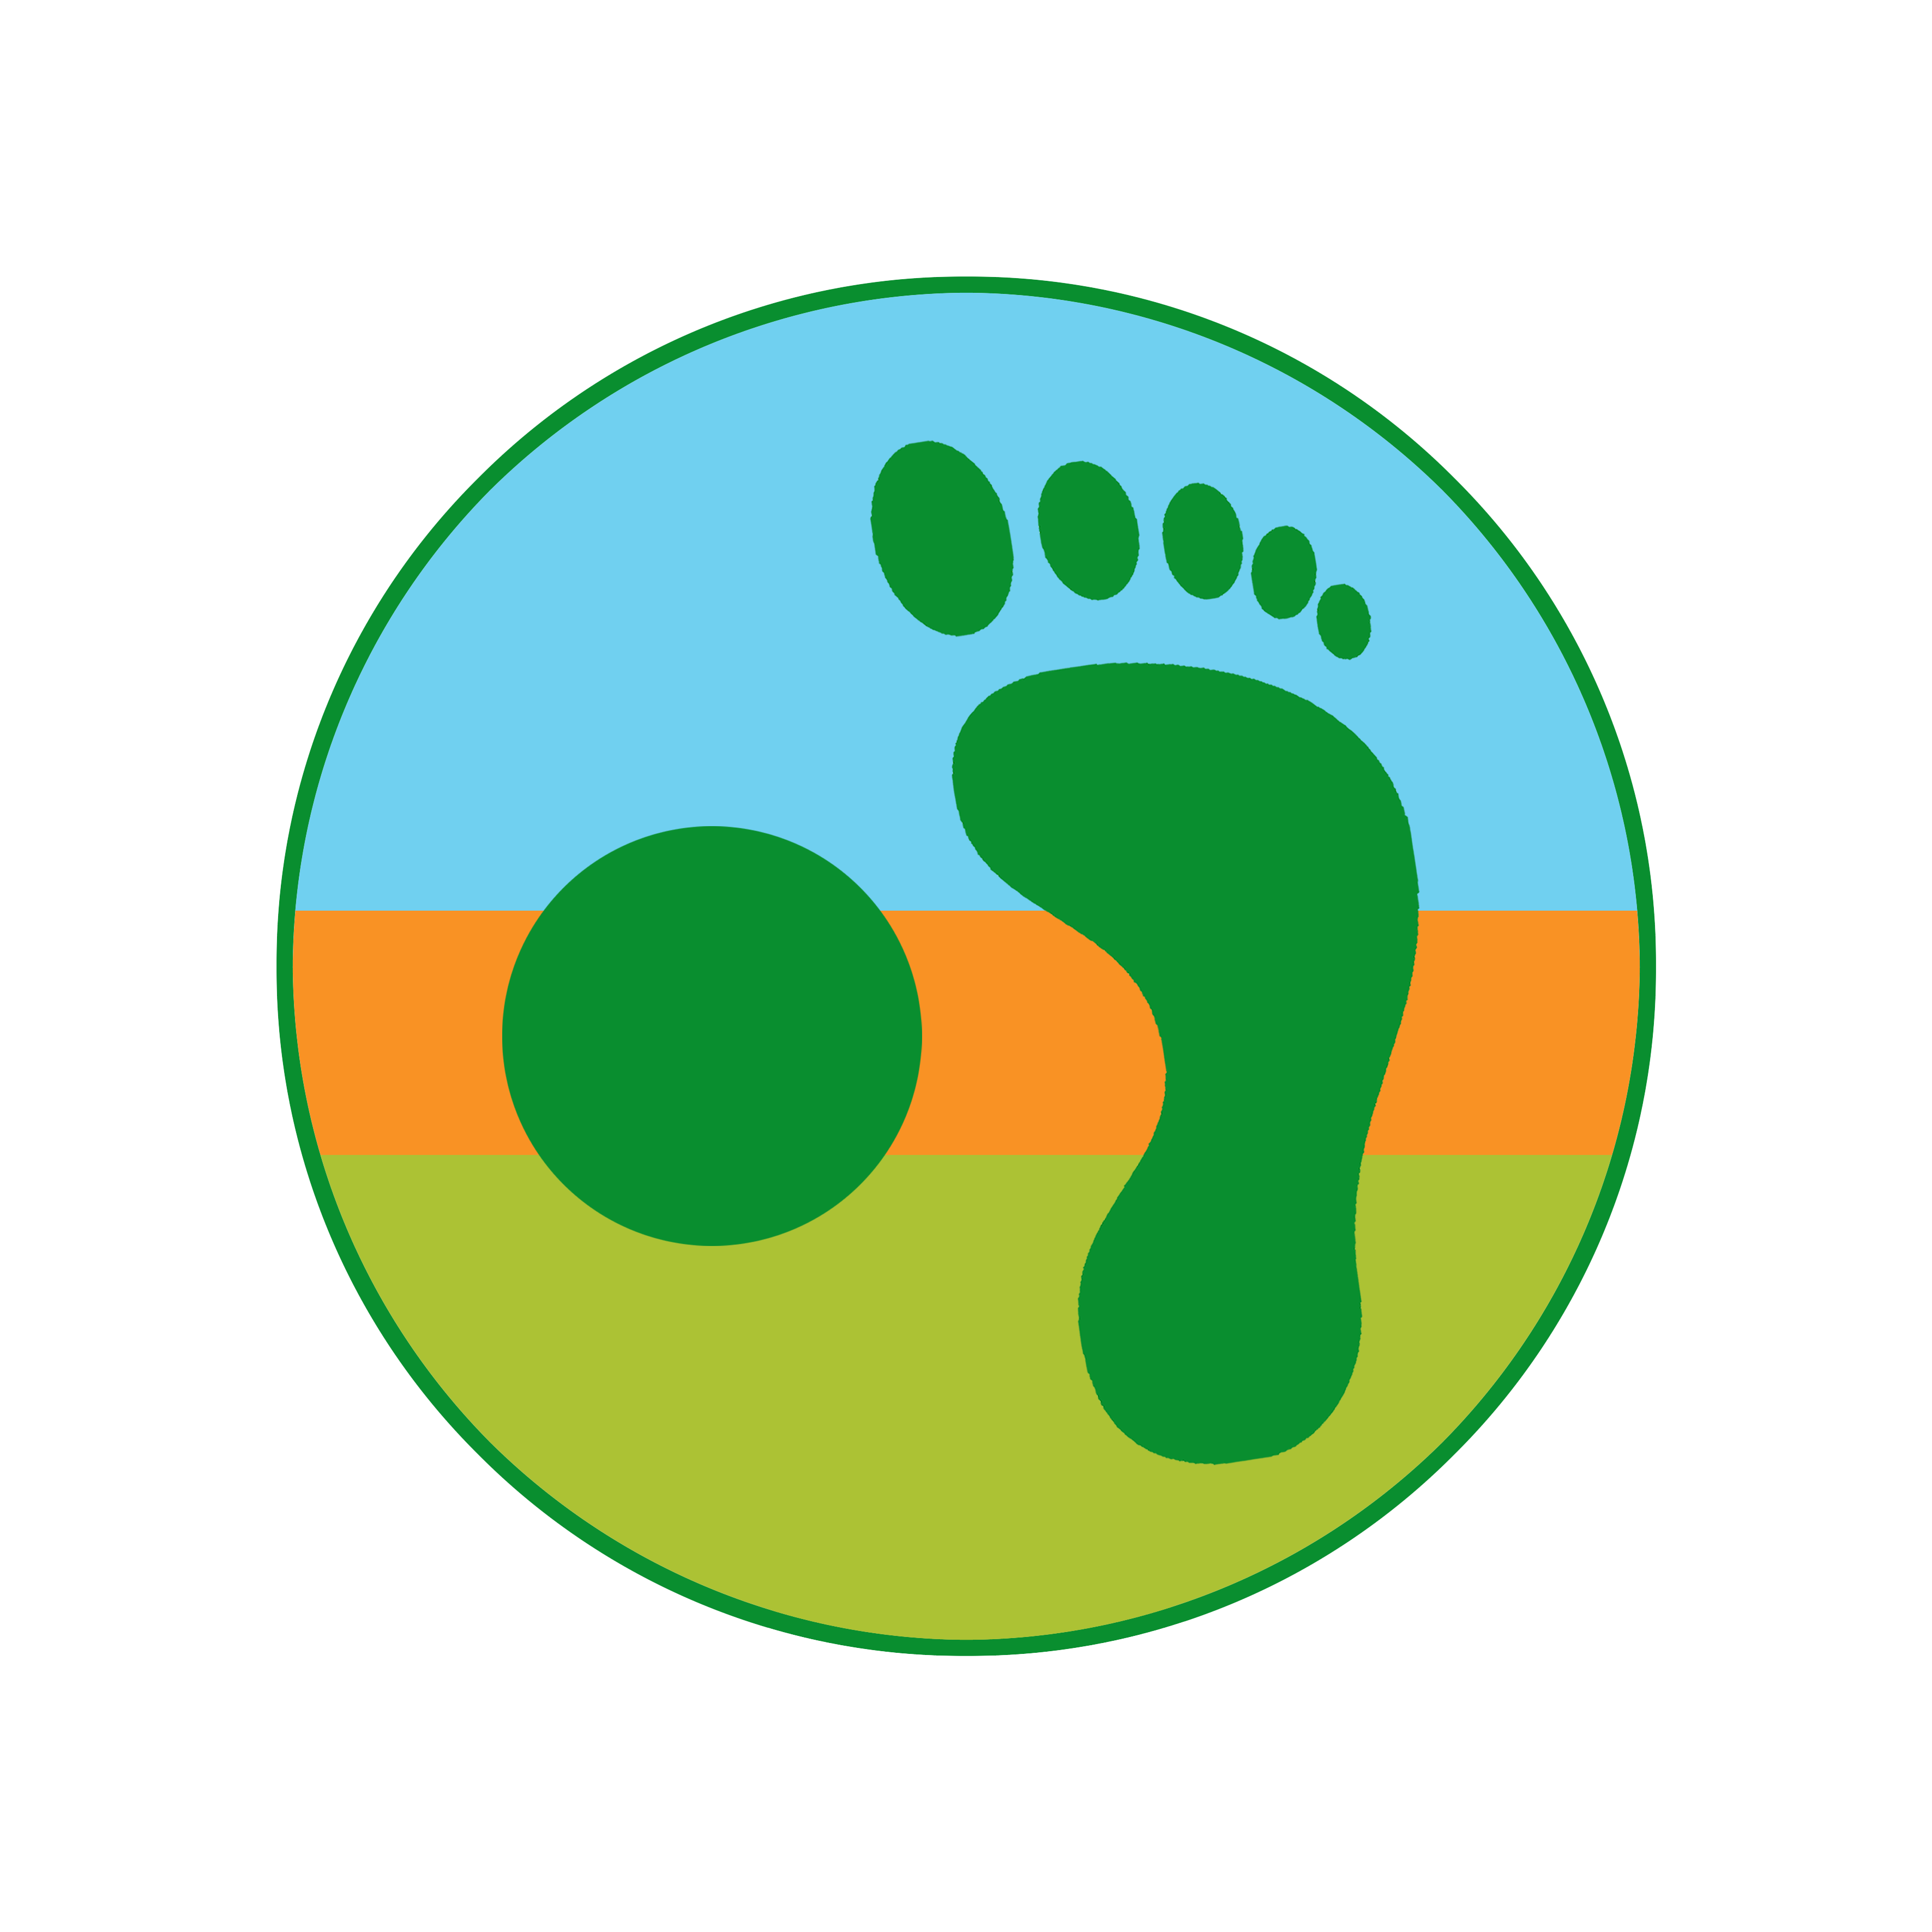   Checklist Meerdaagse Trekking

 | Wandeltocht |  |  |  |  |  |  |  | Datum |  | 1999-01-01

 | Wandelaar |  |  |  |  |  |  |  | Aantal stapdagen |  | 0

 |  |  | Check |  | Aantal |  | Gewicht | Aandeel | Rugzak | Body | Mijn materiaal

 | Kg | % | Basisgewicht

 | Wandelen |  |  | Wandelschoenen B/C | 1 |  | 1650 | 100% | 0 | 1650
 | 2.4 | 27% |  | Wandelkousen | 2 |  | 85 | 100% | 85 | 85
 |  |  |  | Liners voor wandelkousen | 2 |  | 30 | 100% | 30 | 30
 |  |  |  | Korte getten | 1 |  | 100 | 100% | 100 | 0
 |  |  |  | Rugzak (incl regenhoes) | 1 |  | 1650 | 100% | 1650 | 0
 |  |  |  | Dry bags (2/8/8/13 L) | 1 |  | 120 | 100% | 120 | 0
 |  |  |  | Wandelstokken | 1 |  | 450 | 100% | 0 | 450
 |  |  |  | Waadschoenen | 1 |  | 250 | 100% | 250 | 0
 |  |  |  | Neopreen sokken | 1 |  | 120 | 100% | 120 | 0

 | Kledij |  |  | Nylon T-shirt | 2 |  | 120 | 100% | 120 | 120
 | 1.8 | 21% |  | Lange stapbroek | 1 |  | 500 | 100% | 0 | 500
 |  |  |  | Onderbroek | 2 |  | 80 | 100% | 80 | 80
 |  |  |  | BH | 0 |  | 60 | 100% | 0 | 0
 |  |  |  | Petje | 1 |  | 50 | 100% | 0 | 50
 |  |  |  | Buff | 1 |  | 30 | 100% | 0 | 30
 |  |  |  | Zakdoek | 2 |  | 15 | 100% | 15 | 15
 |  |  |  | Hardshell regenjas | 1 |  | 500 | 100% | 500 | 0
 |  |  |  | Regenbroek met Gore-Tex | 1 |  | 180 | 100% | 180 | 0
 |  |  |  | Donsjasje | 1 |  | 350 | 100% | 350 | 0
 |  |  |  | Dunne Fleece | 1 |  | 300 | 100% | 300 | 0
 |  |  |  | Lange loopbroek | 1 |  | 200 | 100% | 200 | 0
 |  |  |  | Muts | 1 |  | 40 | 100% | 40 | 0
 |  |  |  | Handschoenen | 1 |  | 50 | 100% | 50 | 0

 | Bivak |  |  | Tent | 1 |  | 1500 | 50% | 750 | 0
 | 1.9 | 21% |  | Slaapmatje | 1 |  | 350 | 100% | 350 | 0
 |  |  |  | Slaapzak | 1 |  | 750 | 100% | 750 | 0
 |  |  |  | Liner | 0 |  | 130 | 100% | 0 | 0

 | Keuken |  |  | Multi-fuel vuurtje | 1 |  | 400 | 50% | 200 | 0
 | 0.8 | 9% |  | Benzinebus 600 ml leeg | 1 |  | 150 | 100% | 150 | 0
 |  |  |  | Kookpot | 1 |  | 150 | 50% | 75 | 0
 |  |  |  | Drinkbeker | 1 |  | 60 | 100% | 60 | 0
 |  |  |  | Spork | 1 |  | 20 | 100% | 20 | 0
 |  |  |  | Zakmes | 1 |  | 80 | 50% | 40 | 0
 |  |  |  | Drinksysteem | 1 |  | 100 | 100% | 100 | 0
 |  |  |  | Aansteker | 2 |  | 10 | 50% | 10 | 0
 |  |  |  | Keukenhanddoek | 1 |  | 20 | 50% | 10 | 0
 |  |  |  | Universele zeep | 1 |  | 100 | 50% | 50 | 0
 |  |  |  | Waterfilter | 1 |  | 80 | 50% | 40 | 0
 |  |  |  | Zuiveringstabletten | 1 |  | 20 | 50% | 10 | 0

 | Navigatie en elektro |  |  | Wandelgids en kaarten | 1 |  | 200 | 50% | 100 | 0
 | 1.0 | 11% |  | Kaartentas | 1 |  | 50 | 50% | 25 | 0
 |  |  |  | Kompas | 1 |  | 30 | 50% | 15 | 0
 |  |  |  | GPS | 1 |  | 300 | 50% | 150 | 0
 |  |  |  | Satteliet communicatie | 1 |  | 120 | 50% | 60 | 0
 |  |  |  | GSM | 1 |  | 150 | 100% | 150 | 0
 |  |  |  | GSM Oplader | 1 |  | 40 | 50% | 20 | 0
 |  |  |  | Powerbank | 1 |  | 200 | 50% | 100 | 0
 |  |  |  | Fototoestel | 1 |  | 300 | 50% | 150 | 0
 |  |  |  | e-Reader | 1 |  | 200 | 100% | 200 | 0

 | Klein spul |  |  | Portefeuille incl inhoud | 1 |  | 150 | 100% | 150 | 0
 | 0.4 | 4% |  | Notitieboekje & potlood | 1 |  | 50 | 100% | 50 | 0
 |  |  |  | Leesbrilletje | 1 |  | 40 | 100% | 40 | 0
 |  |  |  | Hoofdlamp | 1 |  | 100 | 100% | 100 | 0
 |  |  |  | Zitmatje | 1 |  | 30 | 100% | 30 | 0

 | Healthcare |  |  | EHBO set | 1 |  | 400 | 50% | 200 | 0
 | 0.6 | 7% |  | Zonnebril | 1 |  | 50 | 100% | 50 | 0
 |  |  |  | Zonnesmeer | 1 |  | 80 | 50% | 40 | 0
 |  |  |  | Lipstick | 1 |  | 12 | 100% | 12 | 0
 |  |  |  | Muggenstick | 1 |  | 100 | 50% | 50 | 0
 |  |  |  | Muggennetje | 1 |  | 40 | 100% | 40 | 0
 |  |  |  | Toiletgerief | 1 |  | 60 | 100% | 60 | 0
 |  |  |  | Handdoek | 1 |  | 100 | 100% | 100 | 0
 |  |  |  | Oordopjes | 1 |  | 10 | 100% | 10 | 0
 |  |  |  | Reddingsdeken | 1 |  | 60 | 100% | 60 | 0

 | Extra's |  |  | 1 | 0 |  | 0 | 100% | 0 | 0
 | 0.0 | 0% |  | 2 | 0 |  | 0 | 100% | 0 | 0
 |  |  |  | 3 | 0 |  | 0 | 100% | 0 | 0
 |  |  |  | 4 | 0 |  | 0 | 100% | 0 | 0
 |  |  |  | 5 | 0 |  | 0 | 100% | 0 | 0

 | Verbruiksgewicht

 | Verbruiksgoederen |  |  | Eten | 0 |  | 800 | 100% | 0 | 0 | 800 gr per stapdag per persoon
 |  |  |  | Benzine | 0 |  | 80 | 100% | 0 | 0 | 80 ml kookt 3,5 L water per stapdag per persoon
 |  |  |  | Batterijen | 0 | 15 | 20 | 50% | 0 | 0 | 2 AA batterijen per 1,5 stapdag voor GPSMAP 66s
 |  |  |  | WC papier | 1 |  | 100 | 50% | 50 | 0 | 1 WC-rol per week voor 2 personen
 |  |  |  | Water | 1 |  | 1000 | 100% | 1000 | 0 | 2 L, gemiddeld 1 L per stapdag voor 1 persoon

 | Totaalgewicht

 | Totaal |  |  | Basisgewicht |  |  |  |  | 8.8 | 3.0 | kg
 |  |  |  | Verbruiksgewicht |  |  |  |  | 1.1 | 0.0 | kg
 |  |  |  | Totaalgewicht |  |  |  |  | 9.8 | 3.0 | kg

 | Nota's

